Pruebas Unitarias
ejecutar por tienda y ejercicio OK
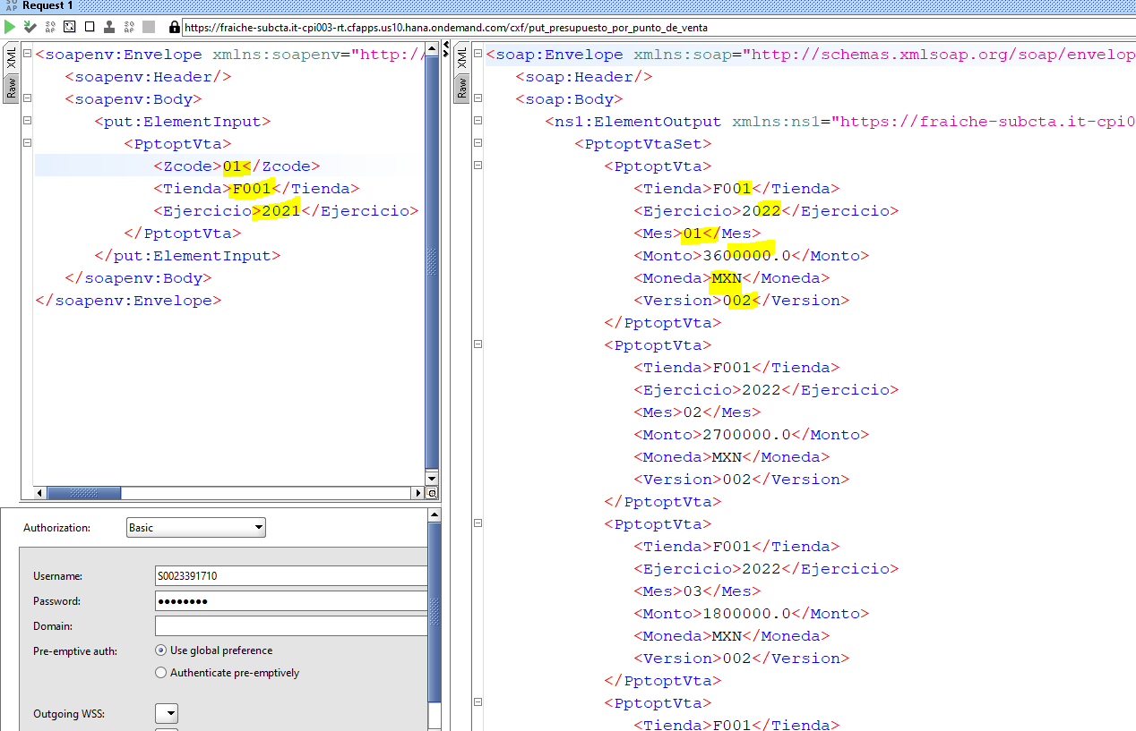

campo vacio

